PD
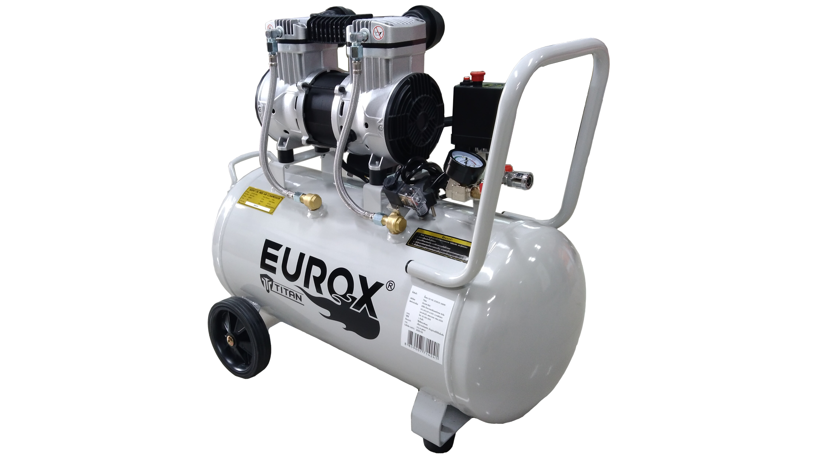
เลขที่ SKU : 05-015-336 วันที่ : 07/10/2023
1. ข้อมูลสินค้า |  |  |  | รูปสินค้า
ประเภท (กลุ่มหลัก) |  | ประเภท (กลุ่มรอง)
ชื่อภาษาไทย | ปั๊มลม OS 50L EUROX 1600W Titan | ชื่อภาษาอังกฤษ
รหัสสินค้า | 05-015-336 | Barcode | 8859007714241
สถานะสินค้า | N | รหัสทีมขาย
รุ่น (Model) |  | ยี่ห้อ
สีตัวสินค้า | ขาว - ดำ | สีของบรรจุภัณฑ์ | น้ำตาล
ทำจากวัสดุ | เหล็ก | ประเทศผู้ผลิต | PRC


2. คุณสมบัติ
กำลังไฟฟ้า | 1600 วัตต์ | ปริมาณลม | 186 ลิตร/นาที | รูปบรรจุภัณฑ์
เสียงรบกวน | 60 dB | ความเร็วรอบ | 2,830 รอบ/นาที
แรงดันลม | 8 บาร์ | ความจุถัง | 50 ลิตร
สายไฟยาว | 1.35 เมตร

3. รายละเอียดบรรจุภัณฑ์
ขนาดสินค้า (ซม.) | 68x29x59 (ไม่รวมบรรจุภัณฑ์) | น้ำหนักสินค้า (กก.) | 25 (ไม่รวมบรรจุภัณฑ์)
ขนาดกล่อง 1 (ซม.) | 67x31x61 | ขนาดบรรจุ (กล่อง) | 1 pcs
ขนาดกล่อง 2 (ซม.)
 |  | น้ำหนักรวมสินค้า (กก.) | 26.5
บาร์โค้ดกล่อง | 8859007714241 | ขนาดลัง (ซม.) | xx | อุปกรณ์ภายในกล่อง
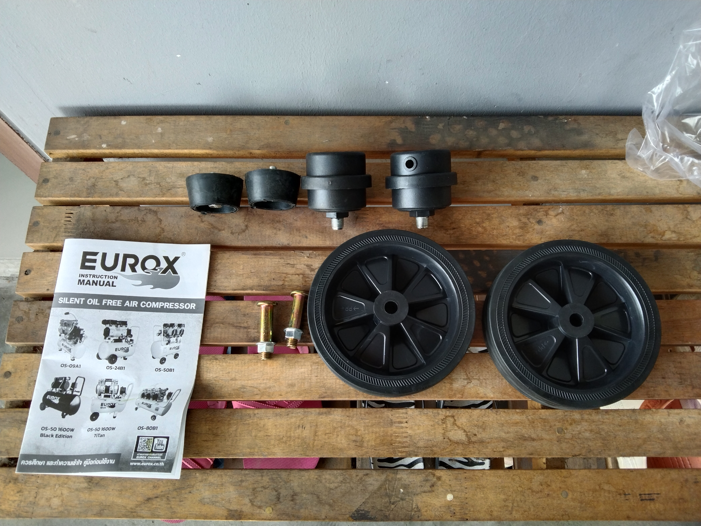
ขนาดบรรจุ (ลัง) |  | น้ำหนักลังรวมสินค้า (กก.)

4. อุปกรณ์ภายในกล่อง
- ตัวกรองอากาศ - คู่มือการใช้งาน - ใบรับประกัน 1 เดือน - ชุดล้อ

5. วิธีการใช้งาน
ใช้สำหรับผลิตแรงดันลม

6. จุดเด่น จุดขาย ของสินค้า
- เสียงเบา เงียบ ไม่รบกวนบริเวณรอบข้าง - มีระบบควบคุมอัตโนมัติ ในการ ตัด-ต่อ การทำงาน - ตัวถังมีความหนา 2 มม. - ไม่ต้องเติมน้ำมัน ให้เสียงที่เงียบ มีเกจ์แยกปรับระดับได้ |  |  |  | รูปลังสินค้า
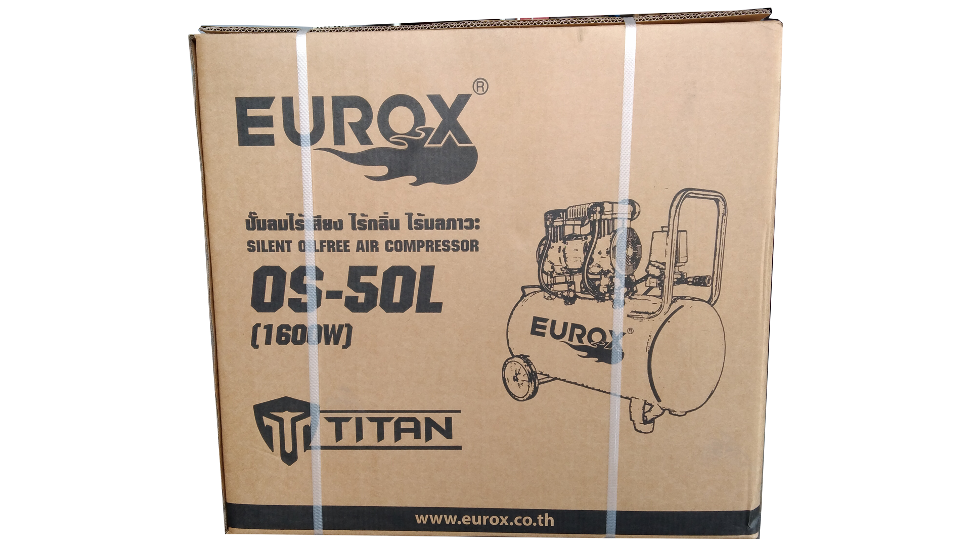
7. การรับประกัน
ระยะเวลารับประกัน (เดือน) | 12 ระบุ
ประเภทการรับประกัน | ปั๊มลม
เงื่อนไขการรับประกัน | 1. บริษัทฯ จะบริการซ่อมและเปลี่ยนอะไหล่ โดยไม่คิดมูลค่าแก่สินค้าที่จัดจำหน่ายโดยบริษัทฯ ในกรณีที่ความเสียหายเกิดจากความผิดพลาดของโรงงานผู้ผลิต ภายในระยะเวลา 6 ปี นับจากวันที่ซื้อ (ทั้งนี้ดูจากใบเสร็จรับเงินของทางร้านค้าที่สั่งซื้อและใบรับประกัน) 2. การรับประกันนี้ไม่รวมการชำรุดของวัสดุสิ้นเปลือง อุปกรณ์เสริม และของแถมในชุด 3. การรับประกันจะสิ้นสุดจากการใช้ผิดประเภท เช่น ถอด ซ่อม ดัดแปลง แก้ไขเปลียนสภาพไปจากเดิมโดยบุคคลภายนอก การใช้น้ำมันผิดประเภท ชำรุดจากอุบัติเหตุ การขนส่ง อัคคีภัย ภัยธรรมชาติ การใช้แรงดันลมไม่เหมาะสม 4. การรับประกันนี้ไม่รวมถึงค่าขนส่ง หากต้องการให้ บริษัทฯ บริการถึงที่จะมีค่าใช้จ่าย 5. ใบรับประกันนี้ใช้ได้เฉพาะเครื่องที่มีเบอร์เครื่องตรงกันเท่านั้น ไม่สามารถโอนให้ผู้อื่นได้ หากใบรับประกันหาย บริษัทฯ ขอสงวนสิทธิ์การไม่ออกใบรับประกันใหม่ในทุกกรณี

8. ข้อมูล สคบ.
ชื่อสินค้า | ปั๊มลม OS 50L EUROX 1600W Titan
ผลิตจากประเทศ | PRC
จัดจำหน่ายโดย | บริษัท คิงบางกอก อินเตอร์เทรด จำกัด |  |  | รูป Barcode

 | 541,543,545 ซอย 39/1 แขวงท่าแร้ง เขตบางเขน กรุงเทพมหานคร 10220
 | เลขประจำตัวผู้เสียภาษี: 0105545012035 สำนักงานใหญ่ | โทรศัพท์: 02-509-3850 | โทรสาร: 02-509-3856
บรรจุ | 1 ตัว/ลัง
วิธีการใช้ | ใช้สำหรับผลิตแรงดันลม
คำเตือน | ขณะใช้งานหรือเลิกใช้งาน ควรเก็บอุปกรณ์ให้พ้นมือเด็กเพื่อความปลอดภัย
ราคา | ระบุ ณ จุดขาย
วันที่ผลิต

9. ข้อควรระวัง
คำเตือน | ขณะใช้งานหรือเลิกใช้งาน ควรเก็บอุปกรณ์ให้พ้นมือเด็กเพื่อความปลอดภัย
ข้อแนะนำในการใช้งาน | ห้ามใช้แรงดันลมเกิน 8 บาร์

